作成･提出方法(表紙)
請求書の提出について

請求書の提出日を『2018/08/01』の形式にて入力してください。
自動的に『2018年8月1日』に変換されます。
【作成方法】 | 【提出方法】
黄色に着色された入力箇所を全てに必要事項を入力し提出してください。 | ｢請求者控｣､｢作業所控｣､｢本社｣の３枚をＡ４サイズ白黒にて印刷してください。
（ただし、契約物件以外の請求に関しては「注文№」の入力は不要です） | 印刷範囲は変更しないでください。また、ページの余白は以下の通りとします。
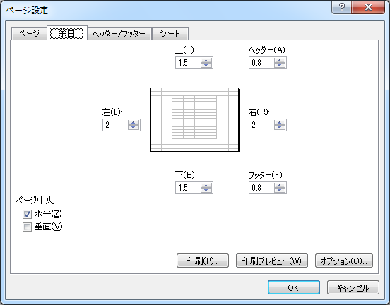
請求先の工事名称を入力してください
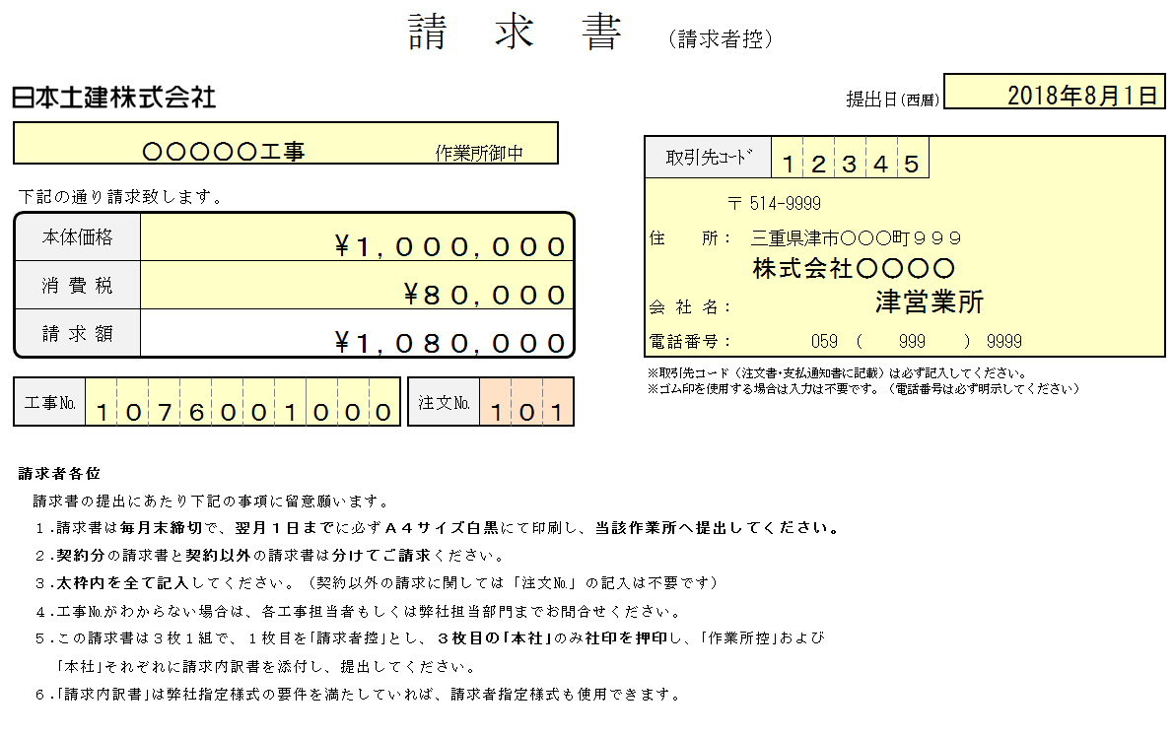

請求者の取引先コードを入力してください。
取引先コードは「支払通知書」または「注文書」に記載してあります。
ご不明な場合は、弊社担当部までお問い合わせください。
税抜請求額を入力

消費税額を入力

請求者の住所・社名・電話番号を入力してください。

請求先工事の工事№を入力してください。
工事№は「支払通知書」または「注文書」に記載してあります。
ご不明な場合は、弊社担当部までお問い合わせください。
請求案件が『契約物件』の場合は注文№を入力してください。
注文№は「支払通知書」または「注文書」に記載してあります。
ご不明な場合は、弊社担当部までお問い合わせください。
 | ｢請求者控｣は請求者にて保管してください。
 | ｢本社｣には必ず社印を押印してください。
 | ｢作業所控｣および｢本社｣それぞれに内訳を添付し、当該作業所に提出してください。

 | ｢請求者控｣
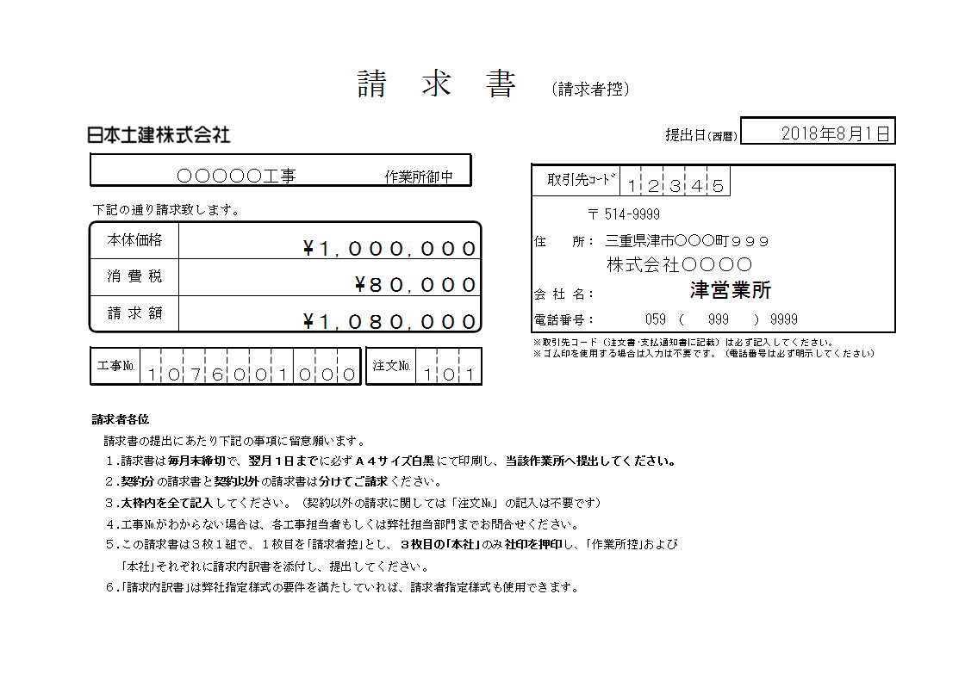

請求者側にて保管

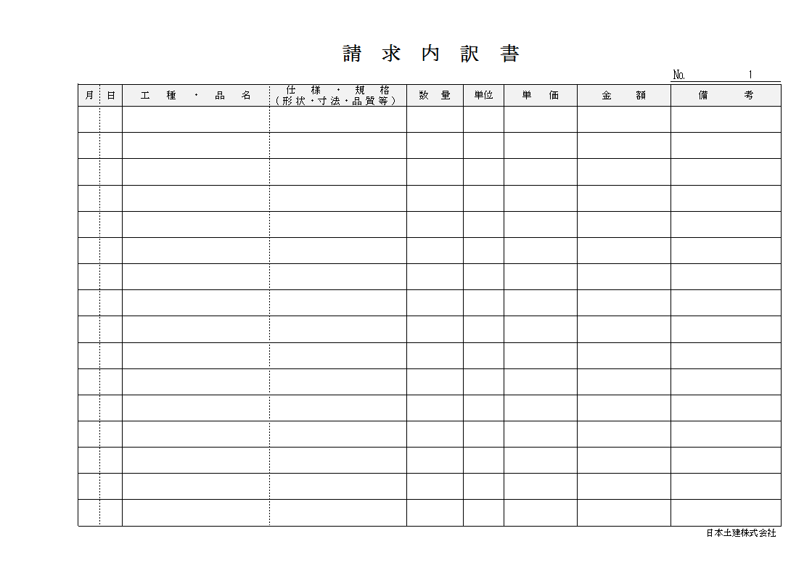
 | ｢作業所控｣ | ｢内訳｣
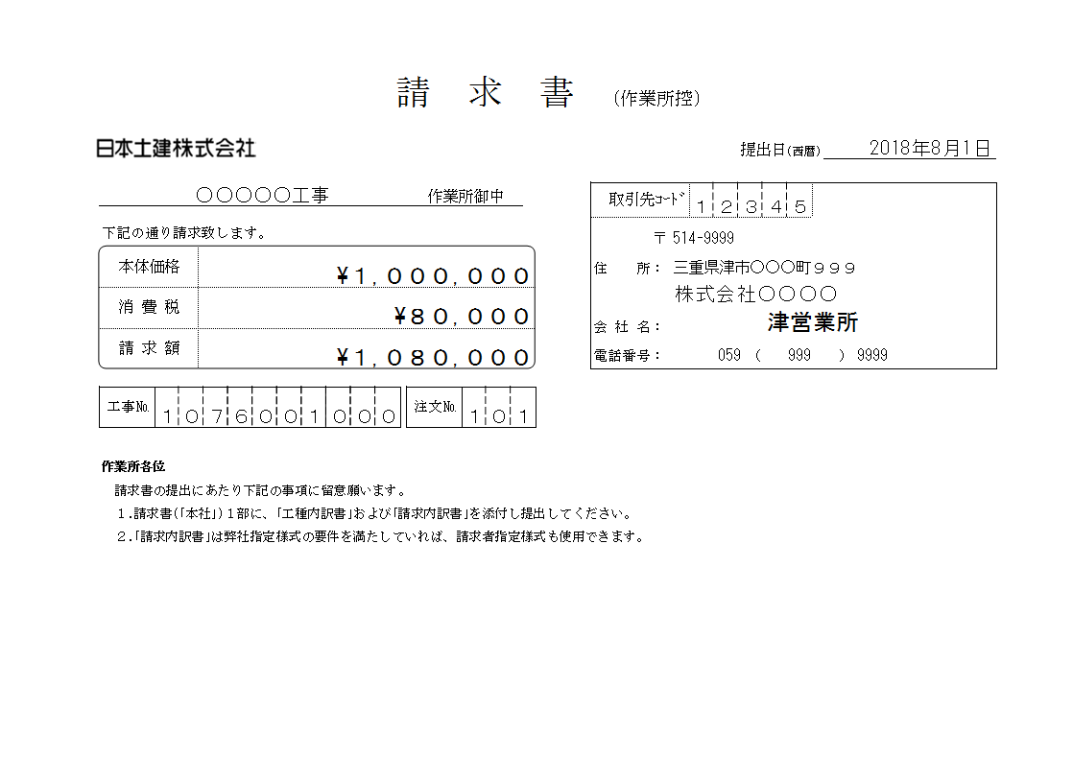

当該作業所に提出
 | ｢本社｣ | ｢内訳｣
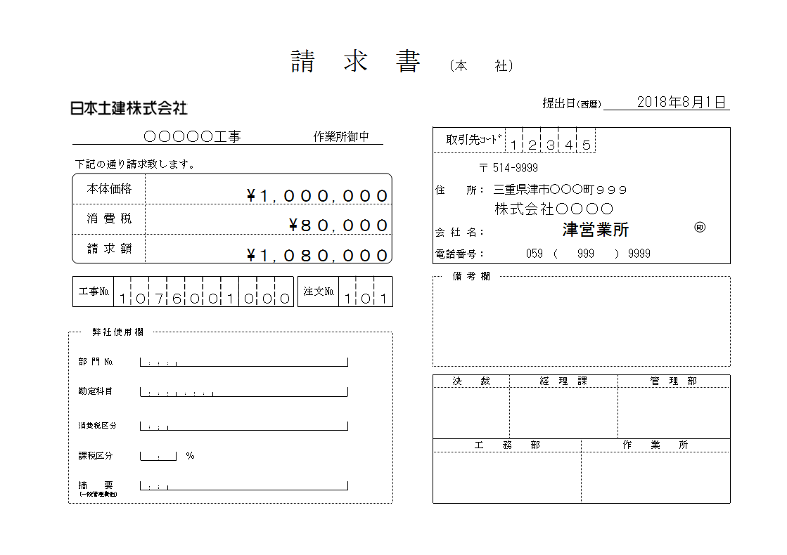

印

社印を押印してください。

請求書書式
請 求 書 (請求者控)

 |  |  |  |  |  |  |  | 提出日(西暦)

 |  |  |  |  | 作業所御中

 |  |  |  |  |  | 取引先ｺｰﾄﾞ

 | 下記の通り請求致します。

 |  |  |  |  |  | 〒

 | 本体価格 |  |  |  |  | 住 所：

 |  |  |  |  |  | 会 社 名：

 | 消 費 税

 | 請 求 額
 |  |  |  |  |  | 電話番号： |  |  | （ |  | ）

 |  |  |  |  |  | ※取引先コード（注文書･支払通知書に記載）は必ず記入してください。 ※ゴム印を使用する場合は入力は不要です。（電話番号は必ず明示してください）

 | 工事№ |  |  | 注文№

 | 請求者各位

 | 請求書の提出にあたり下記の事項に留意願います。

 | １.請求書は毎月末締切で、翌月１日までに必ずＡ４サイズ白黒にて印刷し、当該作業所へ提出してください。

 | ２.契約分の請求書と契約以外の請求書は分けてご請求ください。

 | ３.太枠内を全て記入してください。（契約以外の請求に関しては「注文№」の記入は不要です）

 | ４.工事№がわからない場合は、各工事担当者もしくは弊社担当部門までお問合せください。

 | ５.この請求書は３枚１組で、１枚目を｢請求者控｣とし、３枚目の｢本社｣のみ社印を押印し、｢作業所控｣および

 | ｢本社｣それぞれに請求内訳書を添付し、提出してください。

 | ６.｢請求内訳書｣は弊社指定様式の要件を満たしていれば、請求者指定様式も使用できます。

請 求 書 (作業所控)

 |  |  |  |  |  |  |  | 提出日(西暦)

 |  |  |  |  | 作業所御中

 |  |  |  |  |  | 取引先ｺｰﾄﾞ

 | 下記の通り請求致します。
 |  |  |  |  |  | 〒

 | 本体価格 |  |  |  |  | 住 所：

 |  |  |  |  |  | 会 社 名：

 | 消 費 税

 | 請 求 額
 |  |  |  |  |  | 電話番号： |  |  | （ |  | ）

 | 工事№ |  |  | 注文№

 | 作業所各位

 | 請求書の提出にあたり下記の事項に留意願います。

 | １.請求書(｢本社｣)１部に、｢工種内訳書｣および｢請求内訳書｣を添付し提出してください。

 | ２.｢請求内訳書｣は弊社指定様式の要件を満たしていれば、請求者指定様式も使用できます。

請 求 書 (本 社)

 |  |  |  |  |  |  |  | 提出日(西暦)

 |  |  |  |  | 作業所御中

 |  |  |  |  |  | 取引先ｺｰﾄﾞ

 | 下記の通り請求致します。
 |  |  |  |  |  | 〒

 | 本体価格 |  |  |  |  | 住 所：

 |  |  |  |  |  | 会 社 名：

 | 消 費 税

印

 | 請 求 額
 |  |  |  |  |  | 電話番号： |  |  | （ |  | ）

 |  |  |  |  |  |  | 備 考 欄

 | 工事№ |  |  | 注文№

 |  |  | 弊社使用欄

 |  | 部 門 №

 |  |  |  |  |  | 決 裁 |  | 経 理 課 |  |  |  | 管 理 部

 |  | 勘定科目

 |  | 消費税区分

 |  |  |  |  |  | 工 務 部 |  |  |  | 作 業 所

 |  | 課税区分

 |  | 摘 要

 |  | (一般管理費他)

作成･提出方法 (内訳書)
請求内訳書の提出について

【作成方法】 | 【提出方法】
請求される品名、仕様・規格等を明記してください。 | Ａ４サイズ白黒にて２部印刷してください。
数式等は適宜変更してください。 | ページの余白は以下の通りとします。
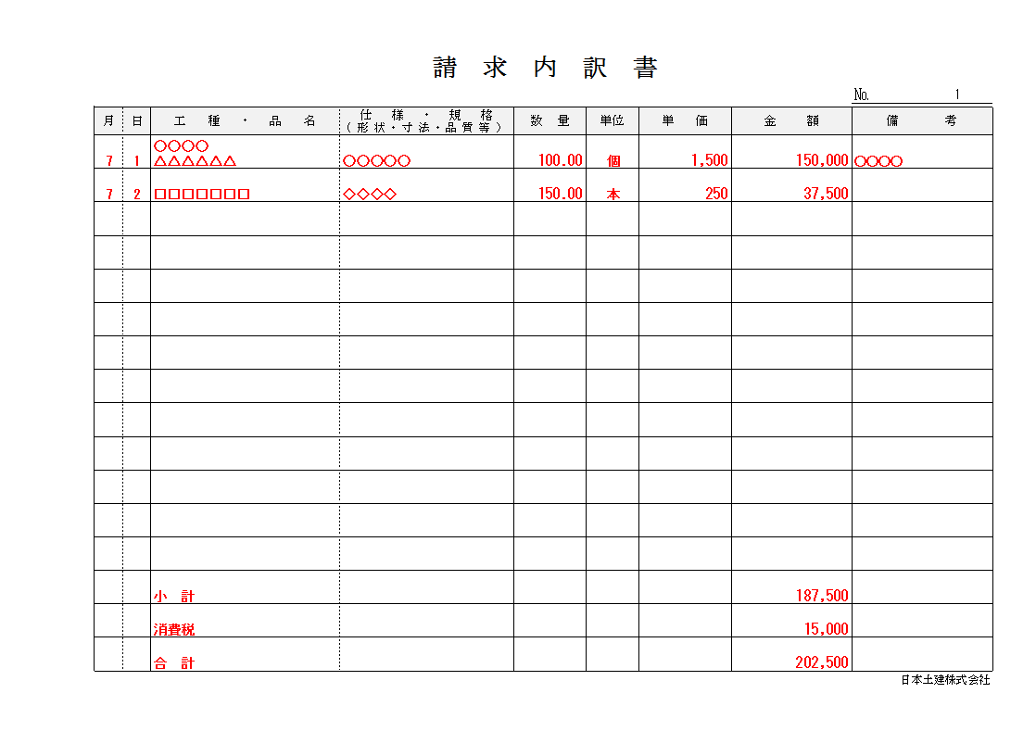


[Alt]キーを押しながら[Enter]キー押下で改行が可能です。

税抜小計、消費税、税込合計を必ず明記してください。

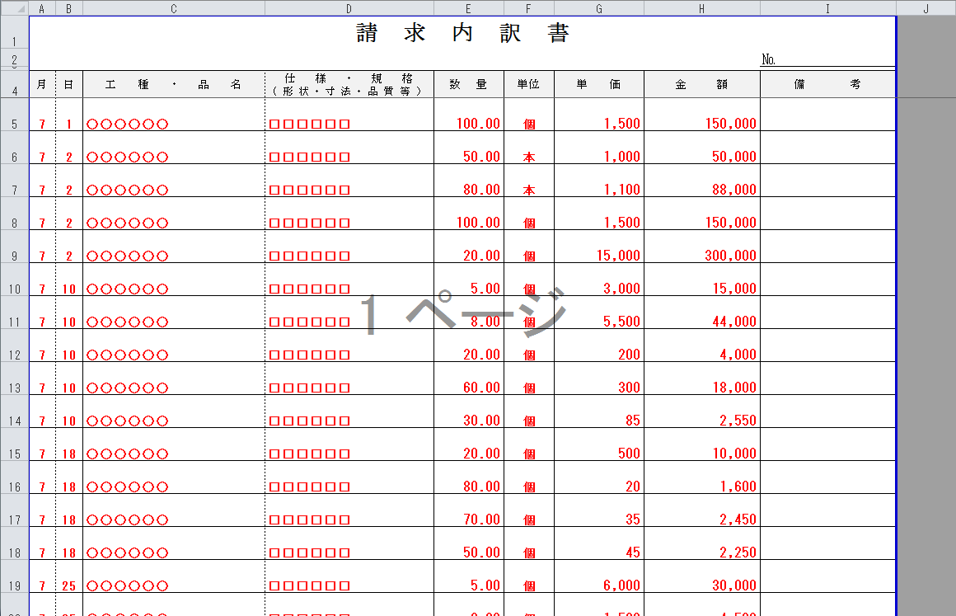
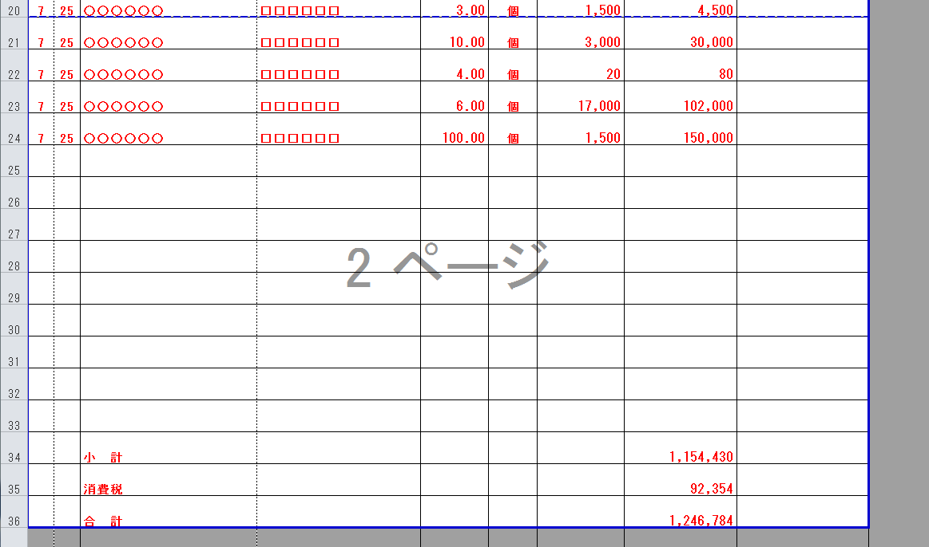
印刷範囲について
 | 請求書様式の｢作業所控｣および｢本社｣それぞれに内訳を添付し、当該作業所にお渡しください。

税込合計額は必ず請求書の請求金額に合わせてください。
 | ｢請求者控｣

請求者側にて保管

 | ｢作業所控｣ | ｢内訳｣

当該作業所に提出
 | ｢本社｣ | ｢内訳｣

印

内訳が１ページを超える場合は[表示]→[改ページプレビュー]より適宜、印刷範囲を変更してください。
また、その際は各ページの行数が等しくなるように範囲設定してください。

社印を押印してください。

